2021_05_data
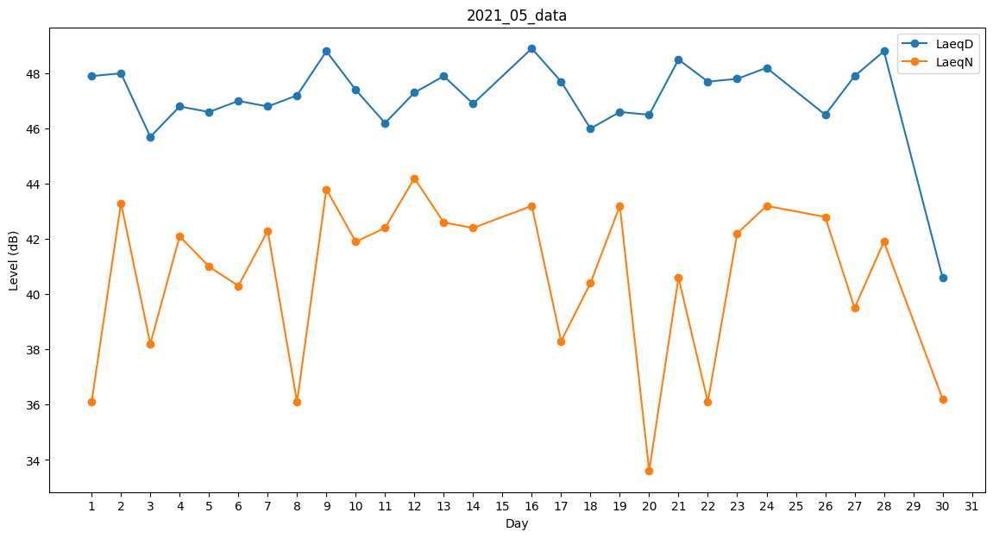
Day | LaeqD | LaeqN
1 | 47.9 | 36.1
2 | 48 | 43.3
3 | 45.7 | 38.2
4 | 46.8 | 42.1
5 | 46.6 | 41
6 | 47 | 40.3
7 | 46.8 | 42.3
8 | 47.2 | 36.1
9 | 48.8 | 43.8
10 | 47.4 | 41.9
11 | 46.2 | 42.4
12 | 47.3 | 44.2
13 | 47.9 | 42.6
14 | 46.9 | 42.4
15 | 48 | 0
16 | 48.9 | 43.2
17 | 47.7 | 38.3
18 | 46 | 40.4
19 | 46.6 | 43.2
20 | 46.5 | 33.6
21 | 48.5 | 40.6
22 | 47.7 | 36.1
23 | 47.8 | 42.2
24 | 48.2 | 43.2
25 | 46.8 | 0
26 | 46.5 | 42.8
27 | 47.9 | 39.5
28 | 48.8 | 41.9
29 | 42 | 0
30 | 40.6 | 36.2
31 | 39.5 | 0

